実施計画書（別記様式第１号２）
地域経済循環創造事業交付金実施計画書（別記様式第１号－２）

 | 都道府県名 |  |  | 都道府県番号 | 市町村名（市町村のみ記載） |  |  |  | 担当課

 | 担当者職・氏名 |  |  |  | 電話番号 |  |  |  | Eメールアドレス

 | Ⅰ 事業実施主体の概要
 | （１）プロフィール |  |  |  |  |  |  |  |  |  |  | （単位：千円）
 | 名称 |  |  | 一般社団法人ＢＥＲＴ－ＩＮＴＥＲＮＡＴＩＯＮＡＬ
 | 法人形態 （該当する形態に○） |  |  | １ 株式会社 ２ 合名会社 ３ 合資会社 ４ その他（一般社団法人）
 | 代表者役職・氏名 |  |  | 理事長 片山 敬済
 | 住所 |  |  | 東京都港区新橋５丁目２０番地３ |  |  |  | 電話番号 |  | 090-6839-0670
 | 資本金 |  |  | 基金5億円 |  |  |  | 従業員数
 | 設立年月日 |  |  | 平成26年9月 |  |  |  | 事業実施主体の ＨＰのＵＲＬ
 | 主要事業の概要 |  |  | 防災ネットワークサービス事業
 | 出資又は出捐構成 （上位５者の名称、出資又は出捐額及びその割合）
 | 国又は地方公共団体等が出資又は出捐する法人については、その名称、出資又は出捐額及びその割合

 | （２）経営理念、経営ビジョン
 | 大規模災害により、個々の人生や地域文化を喪失させないために、全国に、防災・減災機能と地域活性化機能を備えたＢＥＲＴ拠点、3,000か所立ち上げる。 その拠点が自立的に活動し、有機的なネットワークを形成し、大規模広域災害に負けない、強靭な国土形成に貢献する。

 | （３）事業実施主体の財務状況 |  |  |  |  |  |  |  |  |  |  | （単位：千円）
 | 損益状況 |  |  | 売上高Ａ |  | 営業利益Ｂ | 営業利益率 Ｃ＝Ｂ／Ａ | 経常利益Ｄ | 当期純利益 （税引後）Ｅ |  | 繰越利益Ｆ |  | 減価償却Ｇ
 | ／ 期
 | ／ 期
 | ／ 期
 | 決算見込

 | Ⅱ 事業計画の概要
 | （１）交付対象事業の名称
 |  |  | 防災訓練及び包括支援サービス事業

 | （２）事業内容（ビジネスを構成する各事業単位（概ね商品・サービス単位）ごとのビジネスモデル）
 |  |  | 地方公共団体及び企業団体向けに、防災包括サービス（防災訓練サービス事業・大規模災害時民間防災ネットワークおよび避難区域提供サービス）を構築し、複数年間契約を締結する。

 |  |  | ●防災訓練サービス事業 国際防災機関や防災研究機関等と連携して構築した防災訓練サービスを、通年で実施する。

 |  |  | ●大規模災害時民間防災ネットワークおよび避難区域提供サービス 災害発生時に特定非営利活動法人ＢＥＲＴが束ねる、バイクライダーの防災ボランティアネットワークの 活用及び対象地域からの避難住民受け入れサービスを、地方公共団体や複数拠点を持つ 企業団体等と複 数年契約締結。

 |  |  | 防災・減災（環境）サービスを軸として、地域資源の活用及び地元事業者と誘致企業との連携を促進する インキュベーション施設を運営し、開発された製品・サービスは上記顧客層への販売代理店として展開。

 | （３）事業環境認識（市場規模、市場ニーズ（顧客の動向））
 |  |  | 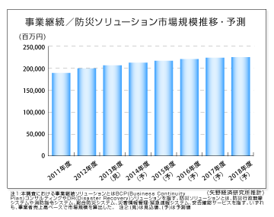 市場規模 ① 防災市場 一部 矢野経済研究所 2014年調査結果抜粋 ●事業継続／防災ソリューション市場に関する調査結果 ◆2011～2013年度は東日本大震災の影響で事業継続／防災対策への取り組みが増加 2011年3月の東日本大震災後、企業や団体において事業継続／防災対策への取り組みが増加した。企業規模では中堅・中小企業、業種では金融業以外の業種でもBCP（Business Continuity Plan）の策定に取り組むところが増え、事業継続／防災ソリューションの利用の裾野が広がった。また、DR（Disaster Recovery）ソリューションではクラウドを活用した災害対策が基幹系システムでも導入されるなど利用の幅が広がった。このような状況から、事業継続／防災ソリューション市場規模の2011年度から2013年度までの年平均成長率（CAGR）は4.4％と高い伸びになった。 ◆2014年度以降は市場の伸びこそ鈍化するが需要は安定的に発生 2014年度以降は、時間の経過とともに災害に対する危機意識が薄れてきていることや主だった企業が対策を完了済みであること、またクラウド型のサービスの登場によるサービス単価の下落などが影響し、事業継続／防災ソリューション市場の伸びが鈍化していくと予測する。但し、既に事業継続対策を完了済みの企業においても、新たなリスクに備えた事業継続計画の見直しや計画策定後の継続的な運用・訓練などの取り組みが進み、政府や地方自治体でも防災システムの見直しや高度化・高機能化が定期的に進んでいくと考える。そのため、今後も事業継続／防災ソリューションへの需要は安定的に発生すると予測する。 事業継続／防災ソリューション市場規模は、2011年度から2018年度まで年平均成長率（CAGR）2.5％で推移し、2018年度に2,234億円（事業者売上高ベース）に達すると予測する。

 |  |  | ② 減災（≒環境）市場 （持続可能な地域開発という視点で） 環境省 環境経済情報ポータルサイトより http://www.env.go.jp/policy/keizai_portal/B_industry/index.html 環境行政の推進の基礎資料として活用するとともに企業活動の参考にも資することを 想定し、環境産業の実態を把握するため、環境産業の市場規模及び雇用規模の推計等を行っています。推計の結果、2012年の市場規模は約86兆円（前年比約4.8％増）、雇用規模は約243万人（前年比約3％増）となりました。また、最新の推計方法に基づき遡及改定を行い、2000年以降のデータを掲載しています。

 | （４）商品・サービスの特徴
 |  | ①活用する地域資源は何か
 |  |  | 地震水害に強いという立地。矢掛町が保有する商業高校跡地。地元人材。教育の町というブランド。

 |  | ②商品やサービスの内容、特徴
 |  |  | 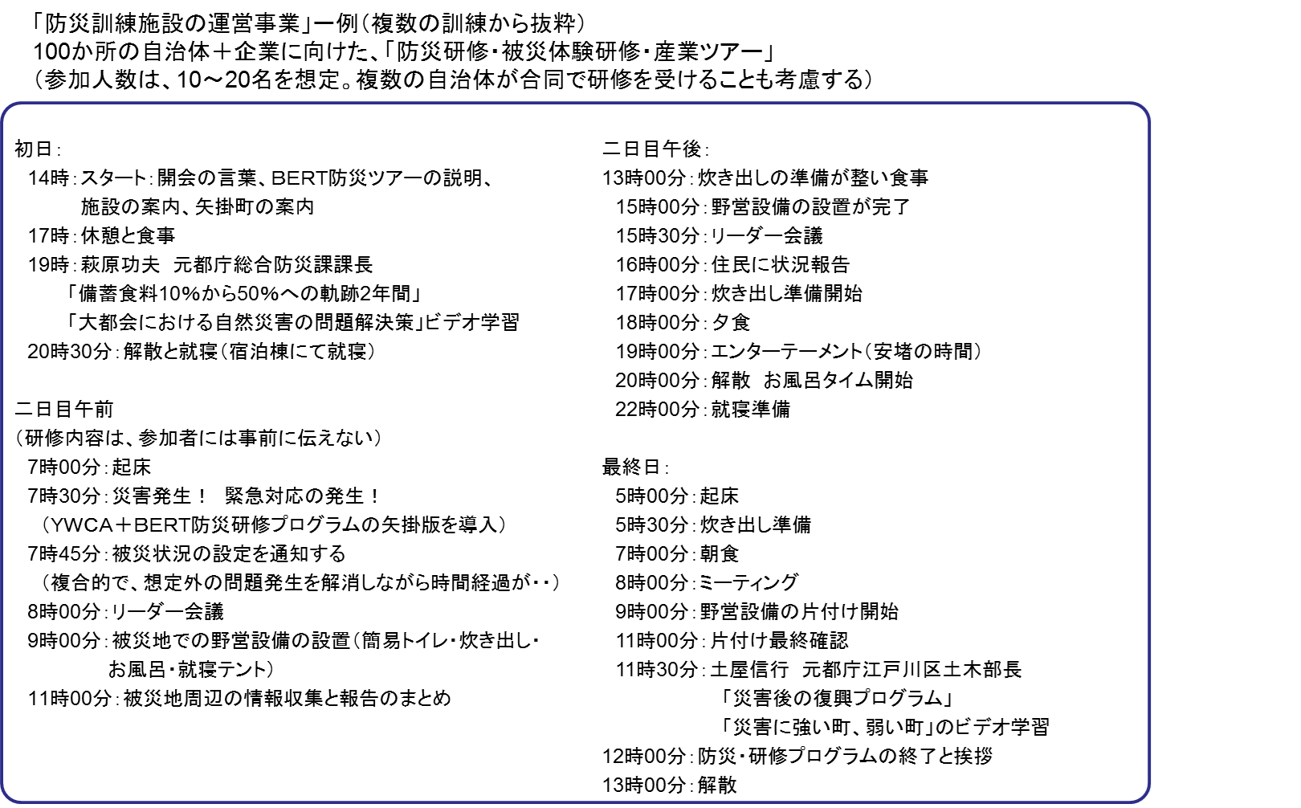 (1)防災訓練サービス事業 JICA緊急援助隊救助チームや兵庫県防災スキーム等をベースとしたBERT独自の防災訓練メニューにより、地方公共団体や民間企業管理職等を対象とした養成サービスを提供。以下防災メニュー及びマニュアル目次を抜粋。

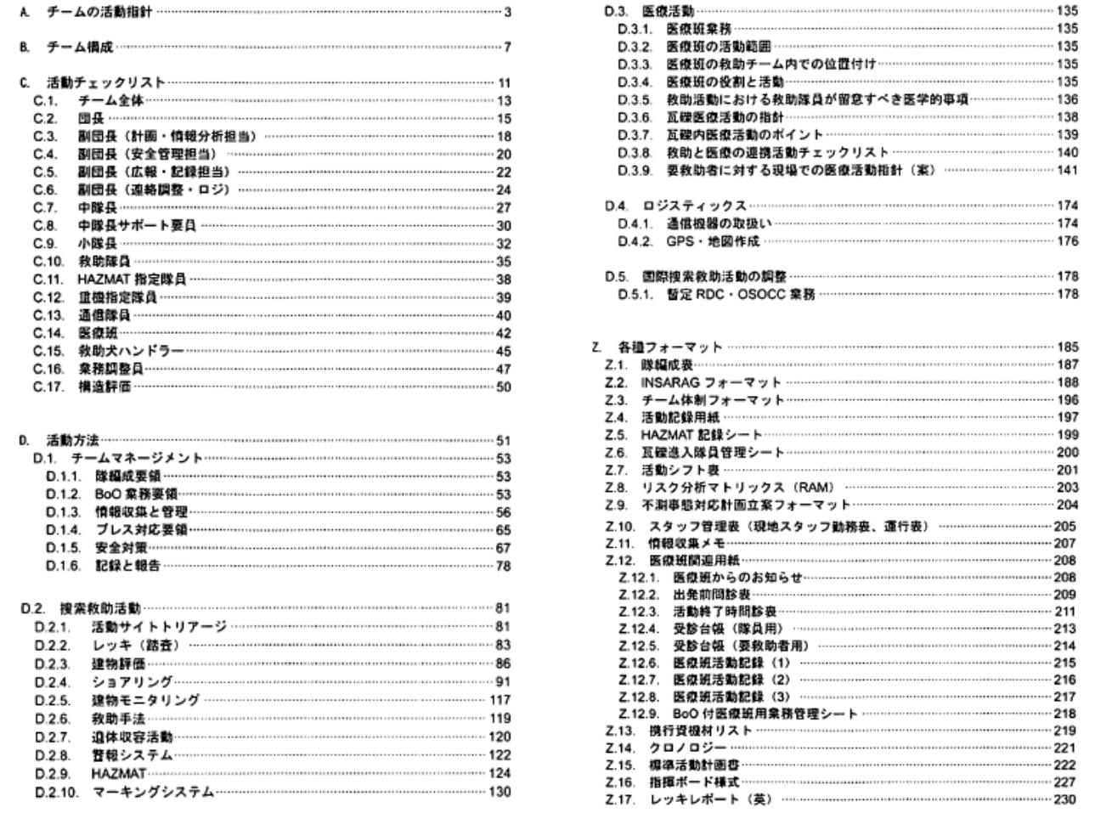
 |  |  | （２）大規模災害時民間防災ネットワークおよび避難区域提供サービス ＊片山代表作成中 （３）インキュベーション施設運営

 |  | ③競合状況、技術革新、法制度の動向及び社会環境の変化と新ビジネスの優位性
 |  |  | バイクライダーを中心に防災意識の訓練を受けたボランティアグループを保有するのは、世界的に見ても例が無い。東洋人初のオートバイレース世界チャンピオンの実績により2,000万人とも言われるバイクライダーの組織最大化を推し進める。 緊急時の防災ネットワークを、平時の地域活性化リソースに活用する仕組みは官民共同の防災インフラパッケージとして整備し、新興国等へ輸出できる体制まで視野に入れる。（オートバイ議員連盟と協議中）

 | （５）販売先、ターゲット顧客
 |  | ①ターゲット顧客
 |  |  | 全国の市町村、都道府県庁、複数拠点をもつ民間企業団体。単独で防災対策を講じるにはコスト高となる組織向けに防災アウトソーシングサービスとして展開。

 |  | ②販売先
 |  |  | 徳島県。高知県。兵庫県佐用町。徳島県美波町。東京都。

 | （６）生産体制
 |  | ①各生産単位ごとの生産プロセスと必要な設備、人員
 |  |  | ●防災訓練サービス（常駐2名 訓練時2名）

 |  | ②原材料の仕入先の安定度、事業用地の確保見通し
 |  |  | ●矢掛商業高校跡地を10年間の無償利用仮契約を締結済み。平成27年3月議会にて本契約締結予定。

 | （７）雇用計画
 |  | ①活用する地域人材等の雇用計画
 |  |  | 施設管理者2名・・・地元もしくはIJUターンにて採用。施設全体の維持管理。 プロジェクトマネージャー1名・・・地元もしくはIJUターンにて採用。本事業の執行責任者。 各事業責任者・・・3名・・・・地元もしくはIJUターンにて採用。各事業の責任者。

 |  | ②人材育成計画
 |  |  | BERT人材育成プランに基づき、教育を実施。

 | （８）事業戦略（需要開拓、販路確立等に向けた具体的な施策）
 |  |  | ＜４Ｐ戦略的視点＞
 |  |  | ①プロダクト（製品・サービス）
 |  |  | 組織単体では、コスト高もしくは投資に見合わない防災整備をアウトソーシングで対応するというシステムイノベーションを促進する。また防災効果はいわゆるソーシャルキャピタルの状態に左右されるので、民間ボランティアネットワークを地域活性化に資する仕掛けを組み込む。

 |  |  | ②プライス（価格）
 |  |  | 月額5万円～10万円での複数年での委託契約を締結する。30団体との契約で年間維持費は確保できる。

 |  |  | ③プレイス（販路）
 |  |  | 無形サービスのため、販売エリアは全国となる。営業スタッフは全国のBERTボランティアスタッフ及びバイク議員連盟等の支援によるフロント営業に、クロージング営業担当者（当初は理事長が）が1名選任として活動。

 |  |  |  |  |  |  |  |  |  |  |  |  |  | 1,500,000
 |  |  | ④プロモーション（宣伝） |  |  |  |  |  |  |  |  |  |  | 18,000,000
 |  |  | 原則口コミではあるが、上記BERTボランティアスタッフ、理事長が持つ人脈を最大限活用する。

 |  |  | ＜ブルーオーシャン戦略的視点＞
 |  |  | 民間による防災アウトソーシングサービスは、災害の不確実性や必要となるサービスの特殊性により成立が本来難しい。またいわゆる公助のみではリソースが無尽蔵に必要となる。公単独でなく自助共助のリソースを心理的負担無く活用できる仕組みづくりは前例がないと思われる。

 |  |  | ＜社会貢献満足戦略的視点＞
 |  |  | 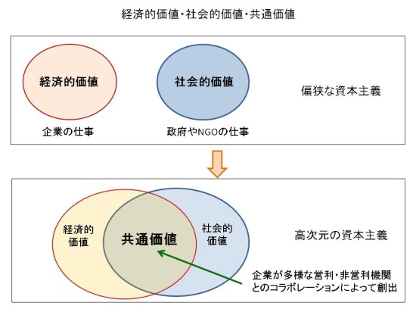 CSV（共通価値の創造）とは、経営学の大家マイケル・ポーター教授が提唱する「社会課題の解決と企業の利益、競争力向上を両立させ、社会と企業の両方に価値を生み出す取り組み」をコンセプト化したもの。このコンセプトを実践していく。

 | （９）事業の目的の公益性
 |  | ①地域の現状と課題
 |  |  | 矢掛町様へ依頼。

 |  | ②事業着手の経緯
 |  |  | BERTは東日本大震災を契機に、広域自然災害発生時の「民間人による災害対策チーム」として発足し、多くの方の賛同を頂き、ボランティアベースで様々な活動を実施して「災害に負けない」という想いを培ってまいりました。３年間の活動を通じて、私たちの想いは地域に根ざしたものであり、地域が元気であればその想いは力強く災害に抗う力になるものと確信しています。 BERTはその確信から、全国に3,000拠点を整備するという目標の元その指令拠点として3年前から矢掛町様と協議をし、商業高校跡地を活用して整備を進めることになった。

 |  | ③事業の目標、地域の将来像
 |  |  | 新たに「防災のまち矢掛」という地域ブランドが定着し、防災減災サービス産業の集積が進み、定住人口及び交流人口が大幅に増加することに貢献する。

 | （１０）地域での事業実施体制図
 | （産学金官連携図） |  |  | （交付対象事業における民間事業者、大学、地域金融機関、行政＜産学金官＞の連携を記載）
 |  | 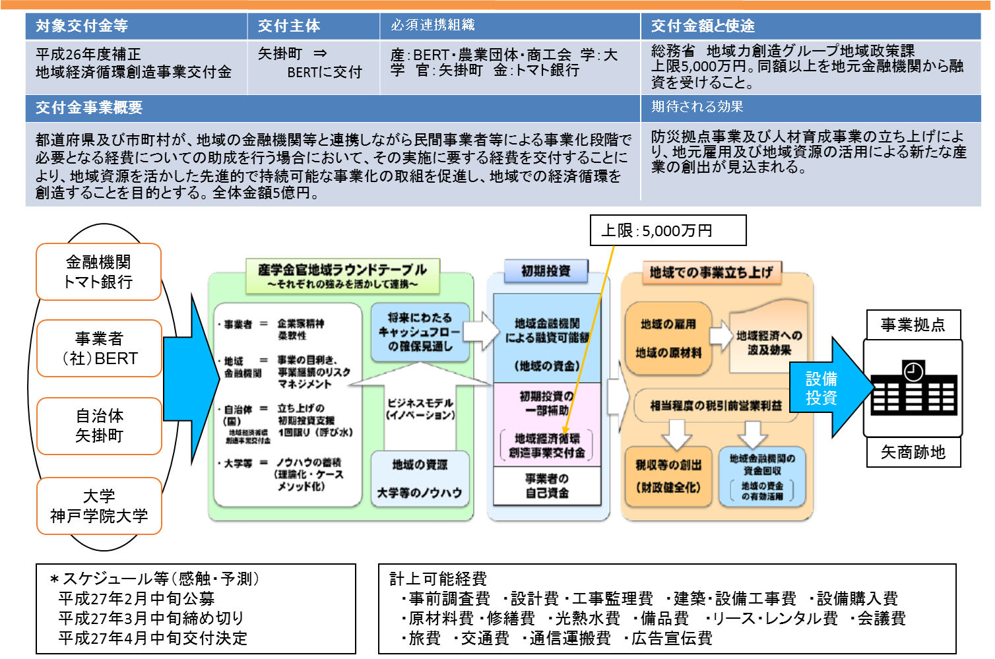

 | 地方公共団体の役割 |  |  |  |  | 地域金融機関の役割 |  |  | その他関係者の役割
 | 商業高校跡地の無償提供。地元関係者との調整。 |  |  |  |  | 事業プランの確実性の検証。事業資金の貸付。 |  |  | 神戸学院大学社会防災学前林教授の知見をBERT防災プログラムに組み込む。

 | （１１）事業に内在するリスクと回避策
 |  |  | 首都直下型地震、南海トラフ地震の発生が直近に起こった場合、十分な防災サービスが提供できない恐れがある。早急に発生時期に合わせた活動計画を策定していく。

 | （１２）事業化後の今後のフォローのあり方について（誰がどのように行うのか）
 |  | ①フォロー体制
 |  |  | 本事業の協議会を産学官金で構成し、PDCAサイクルの確実性を支援する。

 |  | ②事業報告
 |  |  | 事業計画の進捗（予実管理）については金融機関が半年毎にチェックし、矢掛町に報告する。

 | ＜添付書類＞
 | 本調書には以下の書類を添付すること。
 | ① | 法人の沿革、組織図、従業員数等の概要、品目、実績及び主たる事務所の所在状況についての記載を含んだ書類（上記内容が記載されていれば、パンフレット等でも可）

 | ② | その他、パンフレット等事業の補足資料（任意）
 | （備考）
 | １ 必要に応じて適宜欄の拡大、行の追加をすること。
 | ２ 全項目について、記載すること。

連携する金融機関に記載をお願いしてください。

地域経済循環創造事業交付金実施計画書（別記様式第１号－２）

 |  |  |  |  |  |  | 事業名：

 | Ⅲ 連携する地域金融機関
 | 金融機関・支店名 |  |  |  | 職印 |  |  | （連絡先）担当者名、電話番号
・金融機関の融資責任者の職印を押印してください。
・提出時点で、融資未了承で職印の押印が難しい場合は、当欄は空欄のまま、下欄に調整状況を記載してください。
 | 金融機関意見欄（融資額、融資期間等の考え方）
・融資額、融資期間等について、考え方を記載してください。この場合、融資決定の前提となった事業計画についての意見も御教示ください。

 | 本件融資に係る担保・保証条件（新規契約分）
・物的担保、人的保証（個人保証等含む）、信用保証協会の保証、その他担保（預金担保等）の設定状況及び設定が有る場合は、その考え方を記載してください。

